ESTRUCTURA
COLUMNA
FILTROS
COLUMNA
COLUMNA

FILA
VALORES
VALORES
VALORES

FILA
VALORES
VALORES
VALORES

FILA
VALORES
VALORES
VALORES

FILA
VALORES
VALORES
VALORES

FILA
VALORES
VALORES
VALORES

Ejercicio I
MOSTRAR LA SUMA DE IMPORTES POR CADA VENDEDOR, AGRUPADO POR TIENDA
Fecha | Vendedor | Tienda | Producto | Importe
2017-03-17 | Carlos Vasquez | Tienda A | Laptop i3 | S/1,000.00
2017-03-20 | Juan Carlos | Tienda B | Impresora | S/200.00
2017-03-22 | Pedro Noriega | Tienda B | Laptop i5 | S/3,500.00
2017-04-20 | José Almanares | Tienda C | Impresora | S/100.00
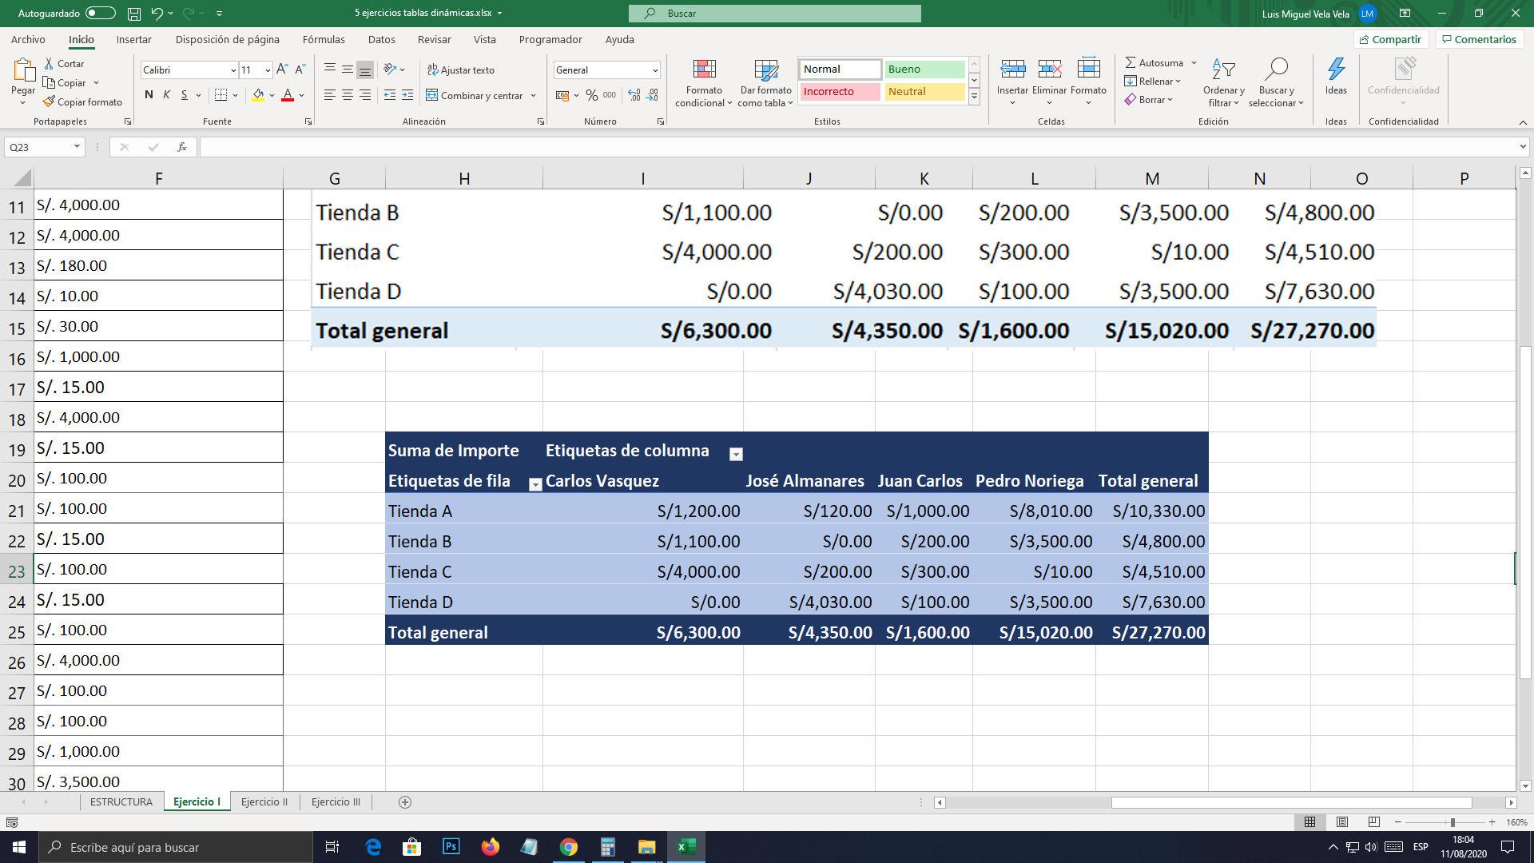
2017-04-17 | Carlos Vasquez | Tienda A | Pantalla 42 | S/100.00
2017-05-22 | Juan Carlos | Tienda C | Teclado | S/20.00
2017-05-22 | Pedro Noriega | Tienda C | Mouse | S/10.00
2017-05-24 | José Almanares | Tienda A | Teclado | S/20.00
2017-05-17 | José Almanares | Tienda D | Laptop i7 | S/4,000.00
2017-05-20 | Carlos Vasquez | Tienda C | Laptop i7 | S/4,000.00
2017-05-27 | Juan Carlos | Tienda C | Pantalla 17 | S/180.00
2017-05-20 | Pedro Noriega | Tienda A | Mouse | S/10.00
2017-05-17 | José Almanares | Tienda D | Teclado | S/30.00
2018-05-18 | Carlos Vasquez | Tienda B | Laptop i3 | S/1,000.00
2018-06-16 | Juan Carlos | Tienda C | USB 3.0.1 | S/15.00
2018-06-17 | Pedro Noriega | Tienda A | Laptop i7 | S/4,000.00
2018-06-20 | José Almanares | Tienda C | USB 3.0.1 | S/15.00
2018-06-19 | Carlos Vasquez | Tienda A | Impresora | S/100.00
2018-07-05 | Juan Carlos | Tienda D | Pantalla 42 | S/100.00
2018-07-06 | Pedro Noriega | Tienda A | Laptop i3 | S/15.00
2018-07-08 | José Almanares | Tienda C | Pantalla 42 | S/100.00
2018-08-04 | Carlos Vasquez | Tienda D | USB 3.0.1 | S/15.00
2018-08-06 | Juan Carlos | Tienda C | Pantalla 42 | S/100.00
2018-08-07 | Pedro Noriega | Tienda A | Laptop i7 | S/4,000.00
2018-09-01 | José Almanares | Tienda A | Pantalla 42 | S/100.00
2018-09-04 | Carlos Vasquez | Tienda B | Impresora | S/100.00
2019-09-05 | Juan Carlos | Tienda A | Laptop i3 | S/1,000.00
2019-09-08 | Pedro Noriega | Tienda D | Laptop i5 | S/3,500.00
2019-09-20 | José Almanares | Tienda B | USB 3.0.1 | S/15.00

Ejercicio II
MOSTRAR LA SUMA DE IMPORTES POR TIENDA Y AGRUPADO POR FECHA (Año y mes)
Fecha | Vendedor | Tienda | Producto | Importe
2017-03-17 | Carlos Vasquez | Tienda A | Laptop i3 | S/1,000.00
2017-03-20 | Juan Carlos | Tienda B | Impresora | S/200.00
2017-03-22 | Pedro Noriega | Tienda B | Laptop i5 | S/3,500.00
2017-04-20 | José Almanares | Tienda C | Impresora | S/100.00
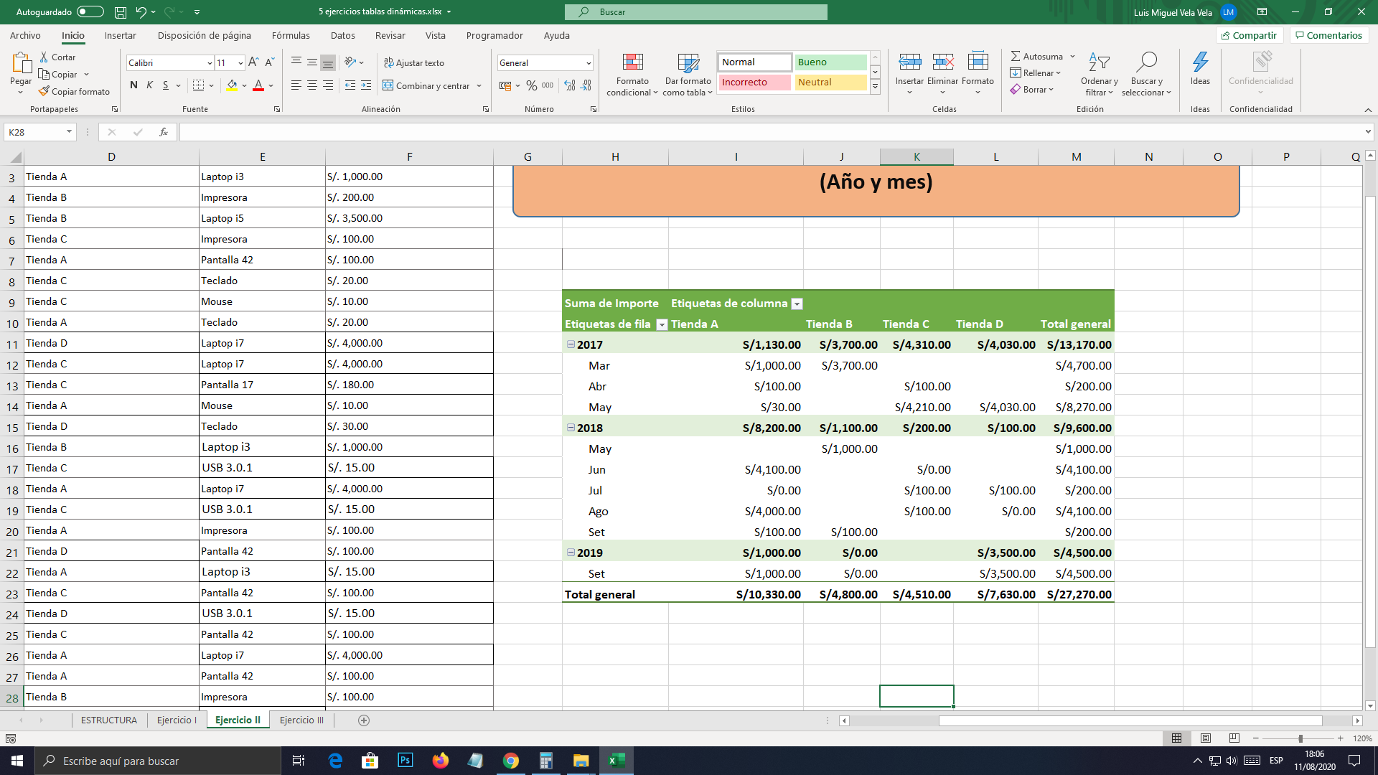
2017-04-17 | Carlos Vasquez | Tienda A | Pantalla 42 | S/100.00
2017-05-22 | Juan Carlos | Tienda C | Teclado | S/20.00
2017-05-22 | Pedro Noriega | Tienda C | Mouse | S/10.00
2017-05-24 | José Almanares | Tienda A | Teclado | S/20.00
2017-05-17 | José Almanares | Tienda D | Laptop i7 | S/4,000.00
2017-05-20 | Carlos Vasquez | Tienda C | Laptop i7 | S/4,000.00
2017-05-27 | Juan Carlos | Tienda C | Pantalla 17 | S/180.00
2017-05-20 | Pedro Noriega | Tienda A | Mouse | S/10.00
2017-05-17 | José Almanares | Tienda D | Teclado | S/30.00
2018-05-18 | Carlos Vasquez | Tienda B | Laptop i3 | S/1,000.00
2018-06-16 | Juan Carlos | Tienda C | USB 3.0.1 | S/15.00
2018-06-17 | Pedro Noriega | Tienda A | Laptop i7 | S/4,000.00
2018-06-20 | José Almanares | Tienda C | USB 3.0.1 | S/15.00
2018-06-19 | Carlos Vasquez | Tienda A | Impresora | S/100.00
2018-07-05 | Juan Carlos | Tienda D | Pantalla 42 | S/100.00
2018-07-06 | Pedro Noriega | Tienda A | Laptop i3 | S/15.00
2018-07-08 | José Almanares | Tienda C | Pantalla 42 | S/100.00
2018-08-04 | Carlos Vasquez | Tienda D | USB 3.0.1 | S/15.00
2018-08-06 | Juan Carlos | Tienda C | Pantalla 42 | S/100.00
2018-08-07 | Pedro Noriega | Tienda A | Laptop i7 | S/4,000.00
2018-09-01 | José Almanares | Tienda A | Pantalla 42 | S/100.00
2018-09-04 | Carlos Vasquez | Tienda B | Impresora | S/100.00
2019-09-05 | Juan Carlos | Tienda A | Laptop i3 | S/1,000.00
2019-09-08 | Pedro Noriega | Tienda D | Laptop i5 | S/3,500.00
2019-09-20 | José Almanares | Tienda B | USB 3.0.1 | S/15.00

Ejercicio III
MOSTRAR LAS VENTAS MÁXIMAS POR VENDEDOR, AGRUPAR POR FECHAS(AÑO, MES) Y FILTRAR POR TIENDA
Fecha | Vendedor | Tienda | Producto | Importe
2017-03-17 | Carlos Vasquez | Tienda A | Laptop i3 | S/1,000.00
2017-03-20 | Juan Carlos | Tienda B | Impresora | S/200.00
2017-03-22 | Pedro Noriega | Tienda B | Laptop i5 | S/3,500.00
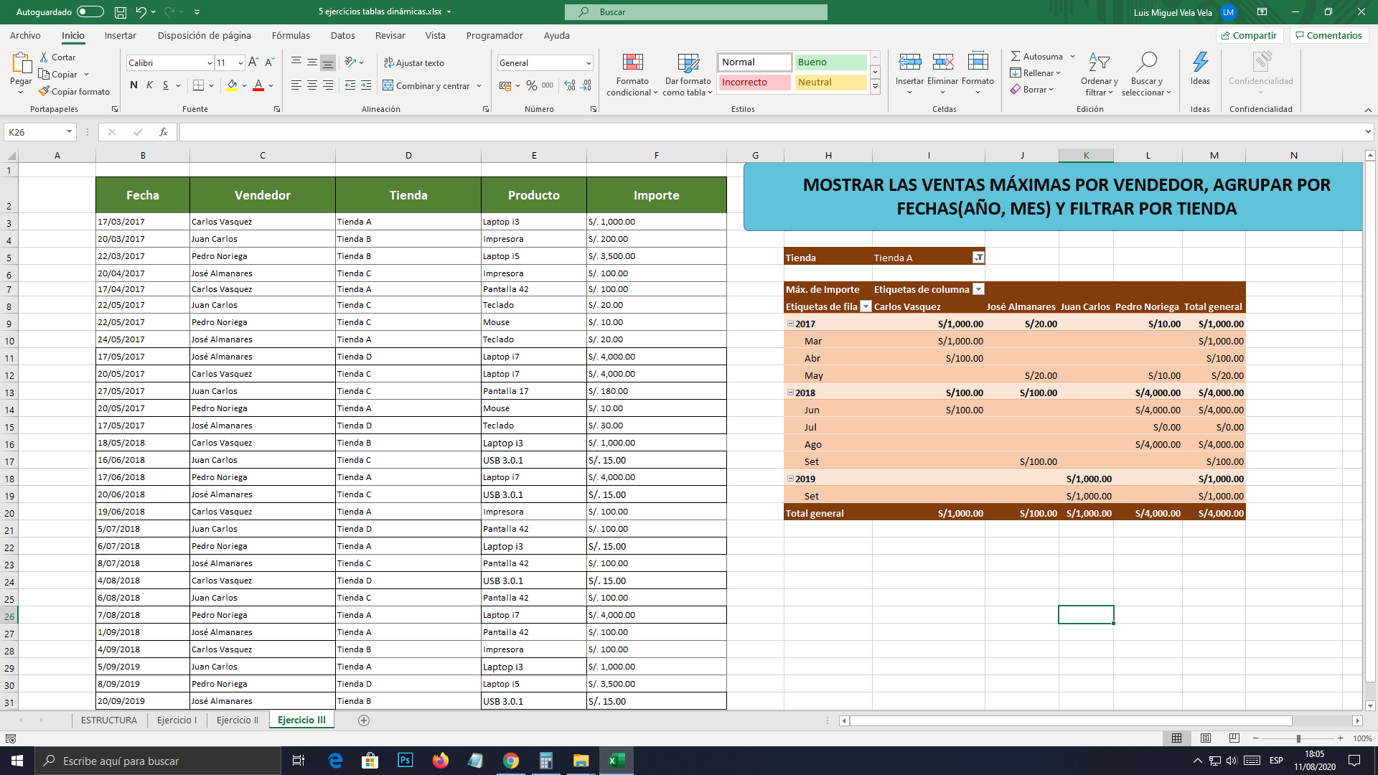
2017-04-20 | José Almanares | Tienda C | Impresora | S/100.00
2017-04-17 | Carlos Vasquez | Tienda A | Pantalla 42 | S/100.00
2017-05-22 | Juan Carlos | Tienda C | Teclado | S/20.00
2017-05-22 | Pedro Noriega | Tienda C | Mouse | S/10.00
2017-05-24 | José Almanares | Tienda A | Teclado | S/20.00
2017-05-17 | José Almanares | Tienda D | Laptop i7 | S/4,000.00
2017-05-20 | Carlos Vasquez | Tienda C | Laptop i7 | S/4,000.00
2017-05-27 | Juan Carlos | Tienda C | Pantalla 17 | S/180.00
2017-05-20 | Pedro Noriega | Tienda A | Mouse | S/10.00
2017-05-17 | José Almanares | Tienda D | Teclado | S/30.00
2018-05-18 | Carlos Vasquez | Tienda B | Laptop i3 | S/1,000.00
2018-06-16 | Juan Carlos | Tienda C | USB 3.0.1 | S/15.00
2018-06-17 | Pedro Noriega | Tienda A | Laptop i7 | S/4,000.00
2018-06-20 | José Almanares | Tienda C | USB 3.0.1 | S/15.00
2018-06-19 | Carlos Vasquez | Tienda A | Impresora | S/100.00
2018-07-05 | Juan Carlos | Tienda D | Pantalla 42 | S/100.00
2018-07-06 | Pedro Noriega | Tienda A | Laptop i3 | S/15.00
2018-07-08 | José Almanares | Tienda C | Pantalla 42 | S/100.00
2018-08-04 | Carlos Vasquez | Tienda D | USB 3.0.1 | S/15.00
2018-08-06 | Juan Carlos | Tienda C | Pantalla 42 | S/100.00
2018-08-07 | Pedro Noriega | Tienda A | Laptop i7 | S/4,000.00
2018-09-01 | José Almanares | Tienda A | Pantalla 42 | S/100.00
2018-09-04 | Carlos Vasquez | Tienda B | Impresora | S/100.00
2019-09-05 | Juan Carlos | Tienda A | Laptop i3 | S/1,000.00
2019-09-08 | Pedro Noriega | Tienda D | Laptop i5 | S/3,500.00
2019-09-20 | José Almanares | Tienda B | USB 3.0.1 | S/15.00

Ejercicio IV
MOSTRAR SUMA DE VENTAS POR TIENDA, AGRUPAR POR FECHAS(AÑO, MES) Y APLICAR SEGMENTACIÓN POR VENDEDOR
Fecha | Vendedor | Tienda | Producto | Importe
2017-03-17 | Carlos Vasquez | Tienda A | Laptop i3 | S/1,000.00
2017-03-20 | Juan Carlos | Tienda B | Impresora | S/200.00
2017-03-22 | Pedro Noriega | Tienda B | Laptop i5 | S/3,500.00
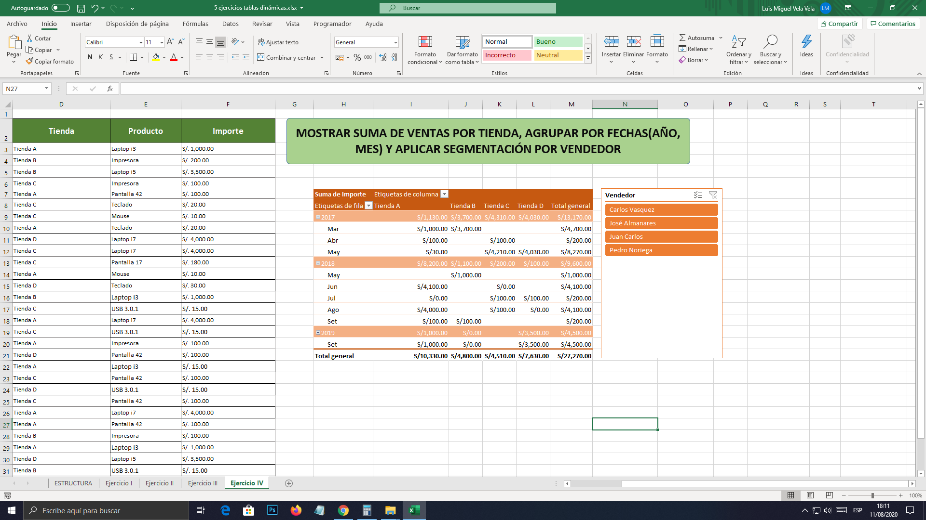
2017-04-20 | José Almanares | Tienda C | Impresora | S/100.00
2017-04-17 | Carlos Vasquez | Tienda A | Pantalla 42 | S/100.00
2017-05-22 | Juan Carlos | Tienda C | Teclado | S/20.00
2017-05-22 | Pedro Noriega | Tienda C | Mouse | S/10.00
2017-05-24 | José Almanares | Tienda A | Teclado | S/20.00
2017-05-17 | José Almanares | Tienda D | Laptop i7 | S/4,000.00
2017-05-20 | Carlos Vasquez | Tienda C | Laptop i7 | S/4,000.00
2017-05-27 | Juan Carlos | Tienda C | Pantalla 17 | S/180.00
2017-05-20 | Pedro Noriega | Tienda A | Mouse | S/10.00
2017-05-17 | José Almanares | Tienda D | Teclado | S/30.00
2018-05-18 | Carlos Vasquez | Tienda B | Laptop i3 | S/1,000.00
2018-06-16 | Juan Carlos | Tienda C | USB 3.0.1 | S/15.00
2018-06-17 | Pedro Noriega | Tienda A | Laptop i7 | S/4,000.00
2018-06-20 | José Almanares | Tienda C | USB 3.0.1 | S/15.00
2018-06-19 | Carlos Vasquez | Tienda A | Impresora | S/100.00
2018-07-05 | Juan Carlos | Tienda D | Pantalla 42 | S/100.00
2018-07-06 | Pedro Noriega | Tienda A | Laptop i3 | S/15.00
2018-07-08 | José Almanares | Tienda C | Pantalla 42 | S/100.00
2018-08-04 | Carlos Vasquez | Tienda D | USB 3.0.1 | S/15.00
2018-08-06 | Juan Carlos | Tienda C | Pantalla 42 | S/100.00
2018-08-07 | Pedro Noriega | Tienda A | Laptop i7 | S/4,000.00
2018-09-01 | José Almanares | Tienda A | Pantalla 42 | S/100.00
2018-09-04 | Carlos Vasquez | Tienda B | Impresora | S/100.00
2019-09-05 | Juan Carlos | Tienda A | Laptop i3 | S/1,000.00
2019-09-08 | Pedro Noriega | Tienda D | Laptop i5 | S/3,500.00
2019-09-20 | José Almanares | Tienda B | USB 3.0.1 | S/15.00

Ejercicio V
MOSTRAR PROMEDIO DE VENTAS POR CADA VENDEDOR AGRUPADO POR TIENDAS. INSERTAR ESCALA DE TIEMPO
Fecha | Vendedor | Tienda | Producto | Importe
2017-03-17 | Carlos Vasquez | Tienda A | Laptop i3 | S/1,000.00
2017-03-20 | Juan Carlos | Tienda B | Impresora | S/200.00
2017-03-22 | Pedro Noriega | Tienda B | Laptop i5 | S/3,500.00
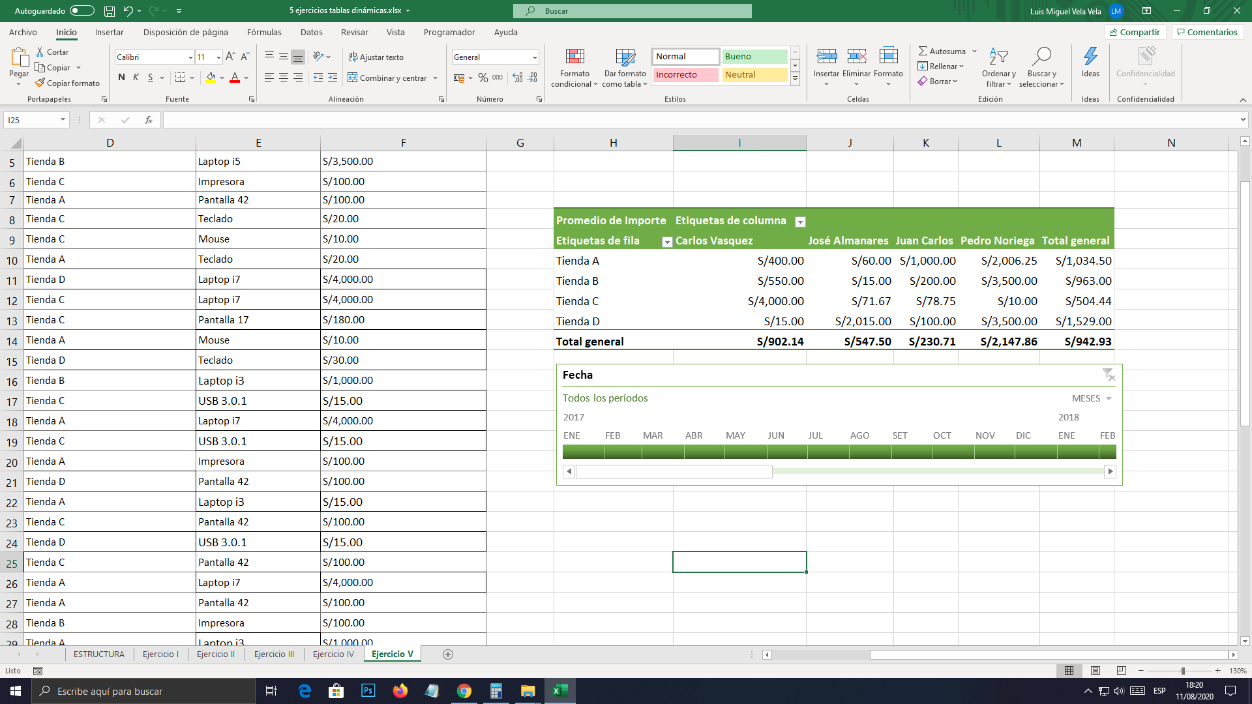
2017-04-20 | José Almanares | Tienda C | Impresora | S/100.00
2017-04-17 | Carlos Vasquez | Tienda A | Pantalla 42 | S/100.00
2017-05-22 | Juan Carlos | Tienda C | Teclado | S/20.00
2017-05-22 | Pedro Noriega | Tienda C | Mouse | S/10.00
2017-05-24 | José Almanares | Tienda A | Teclado | S/20.00
2017-05-17 | José Almanares | Tienda D | Laptop i7 | S/4,000.00
2017-05-20 | Carlos Vasquez | Tienda C | Laptop i7 | S/4,000.00
2017-05-27 | Juan Carlos | Tienda C | Pantalla 17 | S/180.00
2017-05-20 | Pedro Noriega | Tienda A | Mouse | S/10.00
2017-05-17 | José Almanares | Tienda D | Teclado | S/30.00
2018-05-18 | Carlos Vasquez | Tienda B | Laptop i3 | S/1,000.00
2018-06-16 | Juan Carlos | Tienda C | USB 3.0.1 | S/15.00
2018-06-17 | Pedro Noriega | Tienda A | Laptop i7 | S/4,000.00
2018-06-20 | José Almanares | Tienda C | USB 3.0.1 | S/15.00
2018-06-19 | Carlos Vasquez | Tienda A | Impresora | S/100.00
2018-07-05 | Juan Carlos | Tienda D | Pantalla 42 | S/100.00
2018-07-06 | Pedro Noriega | Tienda A | Laptop i3 | S/15.00
2018-07-08 | José Almanares | Tienda C | Pantalla 42 | S/100.00
2018-08-04 | Carlos Vasquez | Tienda D | USB 3.0.1 | S/15.00
2018-08-06 | Juan Carlos | Tienda C | Pantalla 42 | S/100.00
2018-08-07 | Pedro Noriega | Tienda A | Laptop i7 | S/4,000.00
2018-09-01 | José Almanares | Tienda A | Pantalla 42 | S/100.00 |  | Vendedor
2018-09-04 | Carlos Vasquez | Tienda B | Impresora | S/100.00 |  | Carlos Vasquez |  | José Almanares |  | Juan Carlos |  | Pedro Noriega |  | Total SUM of Suma de PROBANDO | Total Suma de Importe
2019-09-05 | Juan Carlos | Tienda A | Laptop i3 | S/1,000.00 | Tienda | SUM of Suma de PROBANDO | Suma de Importe | SUM of Suma de PROBANDO | Suma de Importe | SUM of Suma de PROBANDO | Suma de Importe | SUM of Suma de PROBANDO | Suma de Importe
2019-09-08 | Pedro Noriega | Tienda D | Laptop i5 | S/3,500.00 | Tienda A | 120 | 1200 | 12 | 120 | 100 | 1000 | 802.5 | 8025 | 1034.5 | 10345
2019-09-20 | José Almanares | Tienda B | USB 3.0.1 | S/15.00 | Tienda B | 110 | 1100 | 1.5 | 15 | 20 | 200 | 350 | 3500 | 481.5 | 4815
 |  |  |  |  | Tienda C | 400 | 4000 | 21.5 | 215 | 31.5 | 315 | 1 | 10 | 454 | 4540
 |  |  |  |  | Tienda D | 1.5 | 15 | 403 | 4030 | 10 | 100 | 350 | 3500 | 764.5 | 7645
 |  |  |  |  | Total general | 631.5 | 6315 | 438 | 4380 | 161.5 | 1615 | 1503.5 | 15035 | 2734.5 | 27345

Extra
MOSTRAR SUMA DE VENTAS POR CADA VENDEDOR AGRUPADO POR TIENDAS. INSERTAR UN CAMPO CALCULADO, APLICANDO el 10 % a la suma de ventas
Fecha | Vendedor | Tienda | Producto | Importe
2017-03-17 | Carlos Vasquez | Tienda A | Laptop i3 | S/1,000.00
2017-03-20 | Juan Carlos | Tienda B | Impresora | S/200.00
2017-03-22 | Pedro Noriega | Tienda B | Laptop i5 | S/3,500.00
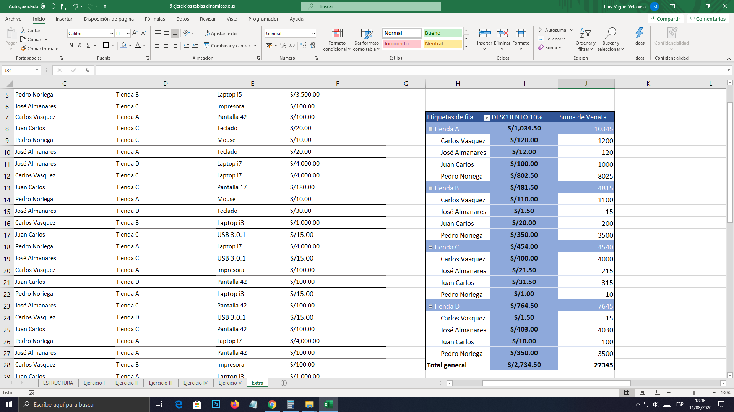
2017-04-20 | José Almanares | Tienda C | Impresora | S/100.00
2017-04-17 | Carlos Vasquez | Tienda A | Pantalla 42 | S/100.00
2017-05-22 | Juan Carlos | Tienda C | Teclado | S/20.00
2017-05-22 | Pedro Noriega | Tienda C | Mouse | S/10.00
2017-05-24 | José Almanares | Tienda A | Teclado | S/20.00
2017-05-17 | José Almanares | Tienda D | Laptop i7 | S/4,000.00
2017-05-20 | Carlos Vasquez | Tienda C | Laptop i7 | S/4,000.00
2017-05-27 | Juan Carlos | Tienda C | Pantalla 17 | S/180.00
2017-05-20 | Pedro Noriega | Tienda A | Mouse | S/10.00
2017-05-17 | José Almanares | Tienda D | Teclado | S/30.00
2018-05-18 | Carlos Vasquez | Tienda B | Laptop i3 | S/1,000.00
2018-06-16 | Juan Carlos | Tienda C | USB 3.0.1 | S/15.00
2018-06-17 | Pedro Noriega | Tienda A | Laptop i7 | S/4,000.00
2018-06-20 | José Almanares | Tienda C | USB 3.0.1 | S/15.00
2018-06-19 | Carlos Vasquez | Tienda A | Impresora | S/100.00
2018-07-05 | Juan Carlos | Tienda D | Pantalla 42 | S/100.00
2018-07-06 | Pedro Noriega | Tienda A | Laptop i3 | S/15.00
2018-07-08 | José Almanares | Tienda C | Pantalla 42 | S/100.00
2018-08-04 | Carlos Vasquez | Tienda D | USB 3.0.1 | S/15.00
2018-08-06 | Juan Carlos | Tienda C | Pantalla 42 | S/100.00
2018-08-07 | Pedro Noriega | Tienda A | Laptop i7 | S/4,000.00
2018-09-01 | José Almanares | Tienda A | Pantalla 42 | S/100.00
2018-09-04 | Carlos Vasquez | Tienda B | Impresora | S/100.00
2019-09-05 | Juan Carlos | Tienda A | Laptop i3 | S/1,000.00
2019-09-08 | Pedro Noriega | Tienda D | Laptop i5 | S/3,500.00
2019-09-20 | José Almanares | Tienda B | USB 3.0.1 | S/15.00

